手順書
操作手順書 |  |  |  |  | 作成日時：2019/10/28-13:11:55

 | １．操作環境

 |  |  | シナリオファイル名 | C:\Users\Administrator\Desktop\動作確認手順\請求明細書出力（個別請求）.winsnr

 | ２．操作手順

 |  | ２．１．シナリオ：請求明細書出力（個別請求）
 |  |  | ２．１．１．[請求明細書出力（個別請求）]ウィンドウ |  |  | 確認日 | 結果
 |  |  | 画面 | 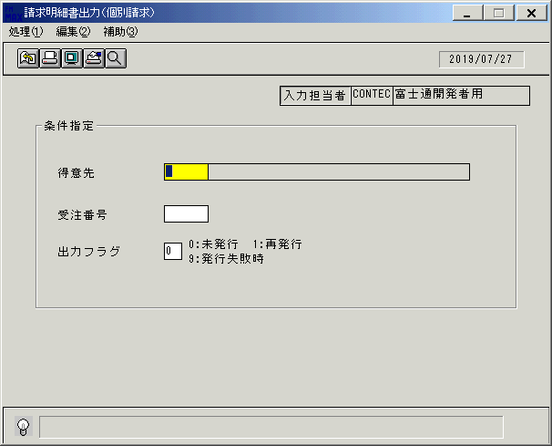
 |  |  | 操作内容 | 「請求明細書出力（個別請求）」ウィンドウを初期画面表示します。「得意先」を入力します。

 |  |  | ２．１．２．[請求明細書出力（個別請求）]ウィンドウ |  |  | 確認日 | 結果
 |  |  | 画面 | 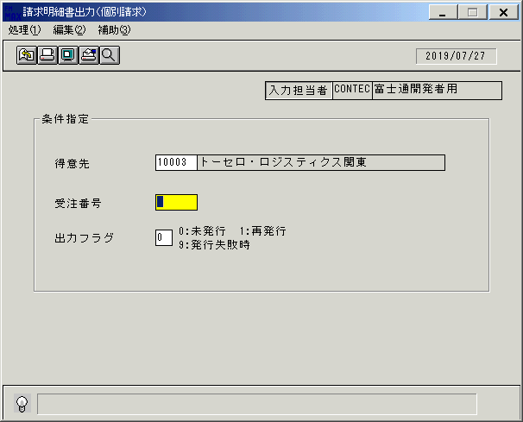
 |  |  | 操作内容 | 「受注番号」を入力します。

 |  |  | ２．１．３．[請求明細書出力（個別請求）]ウィンドウ |  |  | 確認日 | 結果
 |  |  | 画面 | 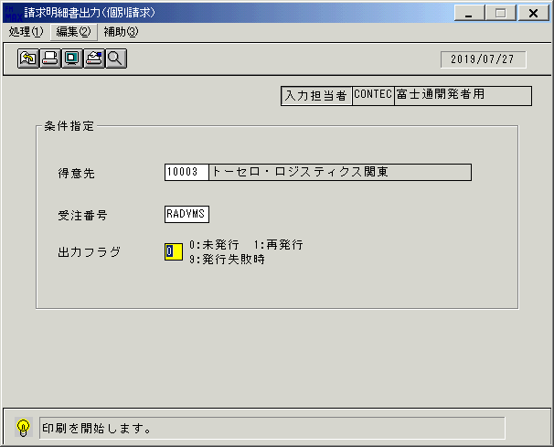
 |  |  | 操作内容 | 「出力フラグ」を入力します。

 |  |  | ２．１．４．[請求明細書出力（個別請求）]ウィンドウ - [請求明細書出力（個別請求）]ウィンドウ |  |  | 確認日 | 結果
 |  |  | 画面 | 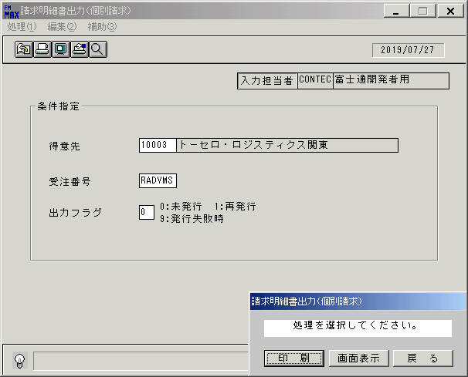
 |  |  | 操作内容 | 「画面表示」をクリックします。

 |  |  | ２．１．５．[請求明細書出力（個別請求）]ウィンドウ - [プリンタの設定]ウィンドウ |  |  | 確認日 | 結果
 |  |  | 画面 | 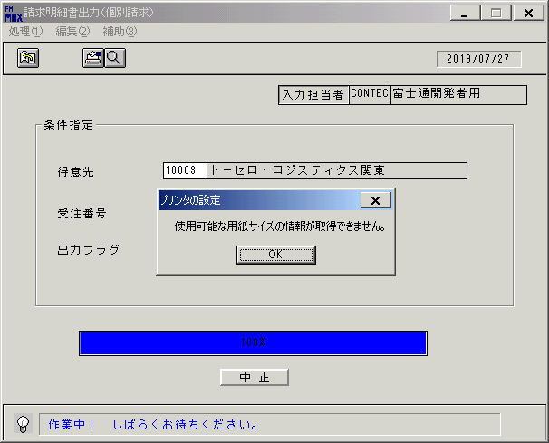
 |  |  | 操作内容 | 「OK」をクリックします。

 |  |  | ２．１．６．[デスクトップ]ウィンドウ - [請求明細書出力（個別請求）･ﾚﾎﾟｰﾄ]ウィンドウ |  |  | 確認日 | 結果
 |  |  | 画面 | 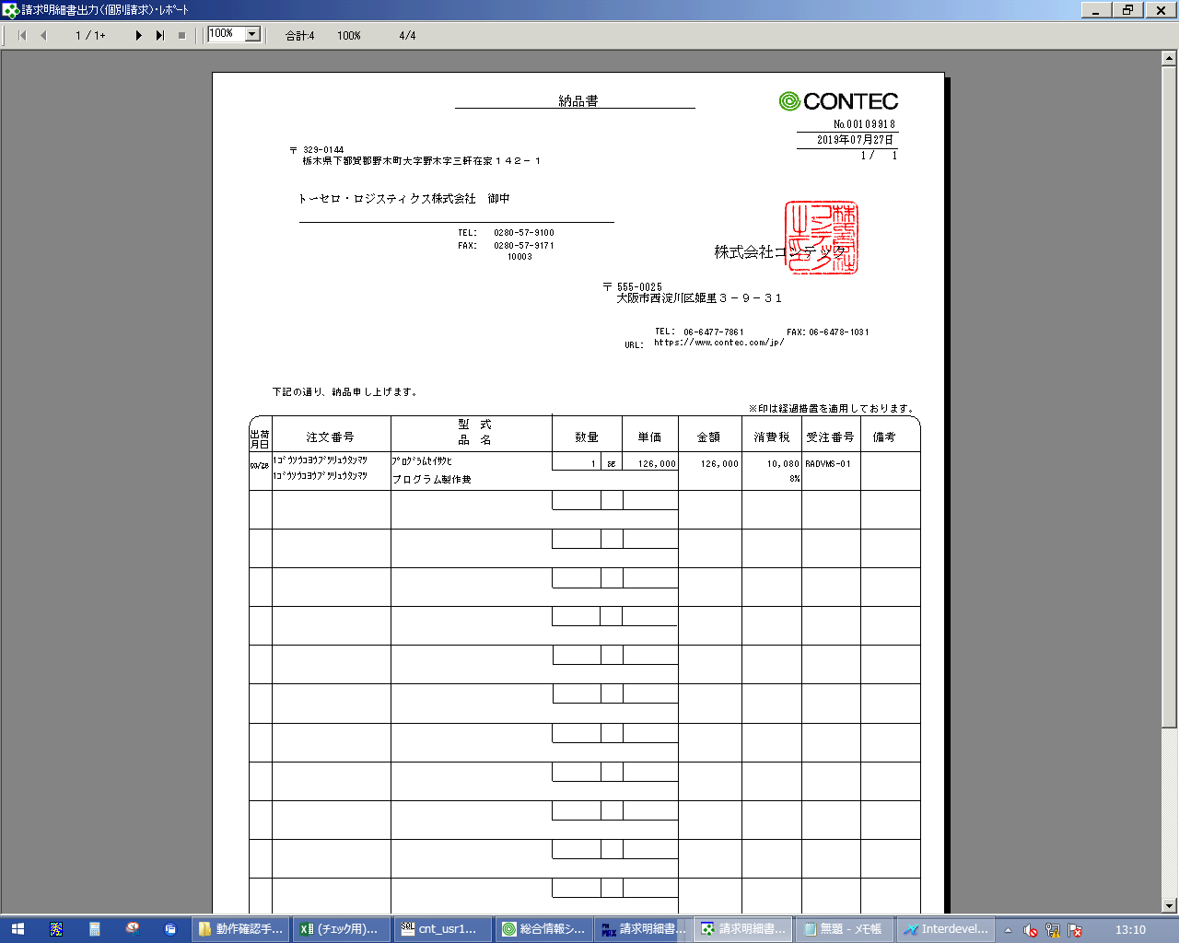
 |  |  | 操作内容 | 「請求明細書出力（個別請求）･ﾚﾎﾟｰﾄ」ウィンドウが表示されます。「×」ボタンをクリックしてウィンドウを閉じます。

 |  |  | ２．１．７．[請求明細書出力（個別請求）]ウィンドウ |  |  | 確認日 | 結果
 |  |  | 画面 | 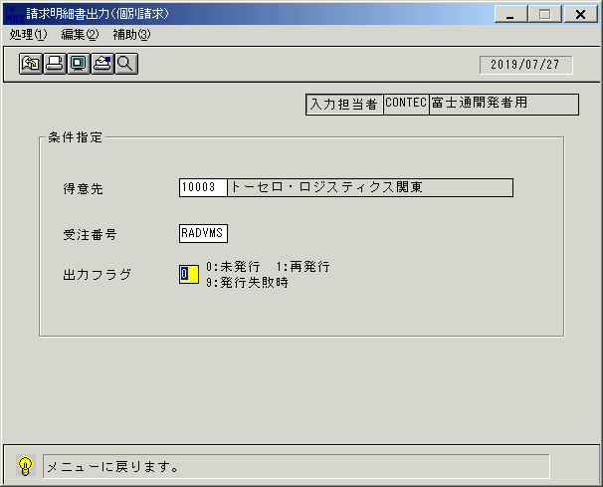
 |  |  | 操作内容 | 終了ボタンをクリックします。

 |  |  | ２．１．８．[請求明細書出力（個別請求）]ウィンドウ - [請求明細書出力（個別請求）]ウィンドウ |  |  | 確認日 | 結果
 |  |  | 画面 | 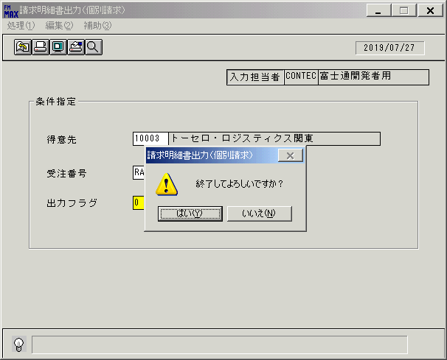
 |  |  | 操作内容 | 「はい」をクリックしてウィンドウを閉じます。

画面レイアウト
画面レイアウト |  |  |  |  |  | 名称 |  | 請求明細書（個別請求書） |  |  | 名称 |  |  |  |  | 変更履歴 | Ｖｅｒ． | 年月日 |  |  | 作成者 | Ｖｅｒ． | 年月日 | 作成者
 |  |  |  |  |  |  |  |  |  |  |  |  |  |  |  |  | 1.06 | 2006-05-26 |  |  | FJCL)齊藤 | 1.09 | 2006-09-12 | FJCL)齊藤
 |  |  |  |  |  | ＩＤ |  | SEIPR54 |  |  | ＩＤ |  |  |  |  |  | 1.07 | 2006-08-29 |  |  | FJCL)齊藤 | 2.00 | 2007-01-09 | FJCL)齊藤
 |  |  |  |  |  |  |  |  |  |  |  |  |  |  |  |  | 1.08 | 2006-09-07 |  |  | FJCL)齊藤

 |  |  |  |  |  |  |  |  |  |  |  | ＜利用部門＞
 |  |  |  |  |  |  |  |  |  |  |  |  | ・営業部門

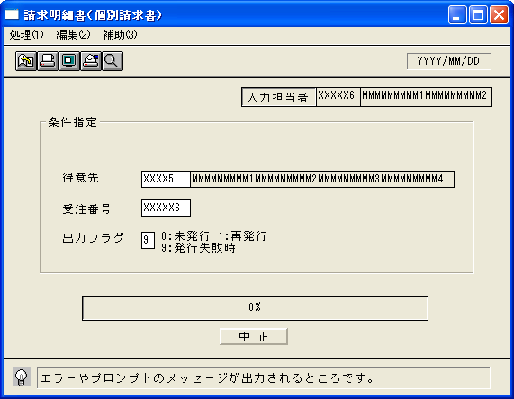
 |  |  |  |  |  |  |  |  |  |  |  | ＜用途／目的＞
 |  |  |  |  |  |  |  |  |  |  |  |  | ・Ｓ＆Ｓ用に個別請求書を発行する。

 |  |  |  |  |  |  |  |  |  |  |  | ＜機能＞
 |  |  |  |  |  |  |  |  |  |  |  |  | ・指定した出力条件を元に、受注情報から該当データを取得し印刷する。
 |  |  |  |  |  |  |  |  |  |  |  |  | ・一度出力した個別請求書は発行済みのフラグを立てる。

 |  |  |  |  |  |  |  |  |  |  |  |  |  | （プリンタ異常等で発行に失敗した場合も発行済のフラグは立つ）

 |  |  |  |  |  |  |  |  |  |  |  |  | ・前受区分が通常で、請求区分が個別の売上情報を対象に出力を行う。
 |  |  |  |  |  |  |  |  |  |  |  |  | ただし、売上受注明細の返品理由請求書表示フラグが9の時は出力しない。

 |  |  |  |  |  |  |  |  |  |  |  |  | ・プレビュー表示で発行済みとしない。

 |  |  |  |  |  |  |  |  |  |  |  |  | ・営業所情報が取得出来なかった場合は印刷せずにイベントログテーブルへその旨を登録する。

＜機能概要＞
出力方式 | 一括 |  |  |  |  |  |  |  |  |  |  | ソート条件 |  |  | 請求先ｺｰﾄﾞ／出荷月日／客先注文番号
出力ｻｲｸﾙ | 随時 |  |  |  |  |  |  |  |  |  |  | (指定無しは 昇順)
範囲指定 |  | 項目名 | 開始 | 終了 | 単一 |  | 検索Ｗ |  | № | 備考
 | 1 | 得意先 |  |  | ○ |  | ○ |  | 02 | 初期値 空白（全件） |  | 集計 |  |  | なし |  |  |  | ＜その他＞
 | 2 | 受注番号 |  |  | ○ |  | ○ |  | 06 | 初期値 空白（全件） |  |  |  |  |  |  |  |  | ※1 プリンタの異常等、発行失敗時は当区分を
 | 3 | 出力フラグ |  |  | ○ |  |  |  |  | ０：未発行のみ、１：再発行のみ |  |  |  |  |  |  |  |  | 選択すると個別請求書に社内識別用のマー
 | 4 |  |  |  |  |  |  |  |  | ９：発行失敗時※１ |  |  |  |  |  |  |  |  | クを印字する
 | 5 |  |  |  |  |  |  |  |  | （初期値→0:未発行のみ） |  | 改頁条件 |  |  | 客先注文番号 |  |  |  |  | ⇒プリンタ異常で失敗した個別請求書をシス
 | 6 |  |  |  |  |  |  |  |  |  |  |  |  |  |  |  |  |  |  | テムで検知する事は困難であるため、対象
 | 7 |  |  |  |  |  |  |  |  |  |  |  |  |  |  |  |  |  |  | 個別請求書は再発行時と同じ個別請求書
 | 8 |  |  |  |  |  |  |  |  |  |  | 用紙ｻｲｽﾞ |  |  | A4タテ |  |  |  |  | である
 | 9
 | 10

